Sheet1
 | Total Geral | Total de Até 14 anos | Até 14 anos |  |  | Total de 15 a 17 anos | 15 a 17 anos |  |  | Total de 18 a 19 anos | 18 a 19 anos |  |  | Total de 20 a 24 anos | 20 a 24 anos |  |  |  | Total de 25 a 29 anos | 25 a 29 anos |  |  |  | Total de 30 a 34 anos | 30 a 34 anos |  |  |  | Total de 35 a 39 anos | 35 a 39 anos |  |  |  | Total de 40 anos ou mais | 40 anos ou mais
Localidade da Escola |  |  | Estadual | Municipal | Privada |  | Estadual | Municipal | Privada |  | Estadual | Municipal | Privada |  | Federal | Estadual | Municipal | Privada |  | Federal | Estadual | Municipal | Privada |  | Federal | Estadual | Municipal | Privada |  | Federal | Estadual | Municipal | Privada |  | Federal | Estadual | Municipal | Privada
Salvador | 75,672 | 195 | 52 | 135 | 8 | 9,862 | 5,724 | 4,052 | 86 | 13,437 | 11,302 | 1,884 | 251 | 15,733 | 1 | 13,416 | 1,771 | 545 | 6,125 | 3 | 4,488 | 1,131 | 503 | 6,073 | 1 | 3,922 | 1,687 | 463 | 5,985 | 6 | 3,448 | 2,141 | 390 | 18,262 | 6 | 8,349 | 8,925 | 982

Faixa Etária |  | Dependência Administrativa

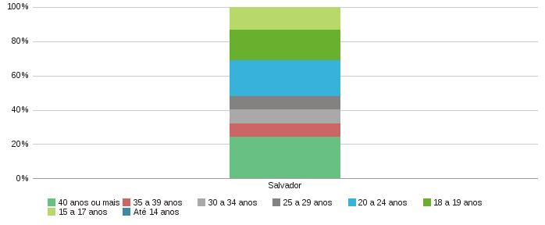 |  |  |  |  |  |  |  |  |  | 